Sheet1
Анкета мероприятия
Дата заполнения: *
Организатор мероприятия полностью отвечает за информацию, указанную в настоящей анкете. Эта информация будет размещена в программе продажи билетов ООО "Biļešu Serviss". Поля, отмеченные красной звездочкой *, заполняются обязательно.
Организатор:
Предприятие *
Регистрационный номер *
Контактное лицо *
Номер телефона *
Эл. почта *
Публичная эл. почта для клиентов *
Эл. почта бухгалтера для отправления счетов *

Информация о мероприятии
Раздел: * |  |  | Учти! Выбери только один раздел.

Название мероприятия *
(2 строки, максимум 40 символов на одной строке) |  | Использованные символы: |  |  | 0

 |  | Использованные символы: |  |  | 0
Дата мероприятия *
Время мероприятия * |  | Начало:
 |  | Конец:
 |  | Продолж.:
 |  | Перерыв:
Вход с *
 | Язык мероприятия *

Ограничения по возрасту * |  |  |  |  | лет
Бесплатный вход для детей * |  |  |  |  | лет
Место для инвалидов в инвалидном кресле *
Цена для инвалида в инвалидном кресле |  |  |  | евро |  | евро
Число добавляемых мест для инвалидов
Адрес веб-сайта мероприятия
Описание мероприятия на латышском, русском, английском языке * |  | Отправьте нам отдельный файл: в формате .doc

Информация о месте проведения мероприятия:
Название места проведения *
Адрес места проведения *

Билеты и продажа *:
Есть ли у места проведения план сидячих мест? |  |  |  | пожалуйста, представьте план пронумерованных сидячих мест в формате MS excel с отмеченными местами и ценами, которые будут помещены в продажу
Помещение в продажу непронумерованных мест |  |  |  | число |  | цена
Помещение в продажу непронумерованных мест |  |  |  | число |  | цена
Помещение в продажу непронумерованных мест |  |  |  | число |  | цена

Дополнительно продавать билеты также
Необходимо для Литвы и Эстонии: |  | Название на англ. языке:

Скидки (например, ISIC, студенты, пенсионеры, группы, семьи и т. д.): |  | Объем скидки
(Вид скидки)
(Вид скидки)
(Вид скидки)
(Вид скидки)
(Вид скидки)

Визуальные материалы:
Фото * |  | Присоединить отдельный файл. 1 шт., .jpg , 498x717px
Видео |  | Интернет-ссылка с www.youtube.com.
Логотип организатора |  | Присоединить отдельный файл.

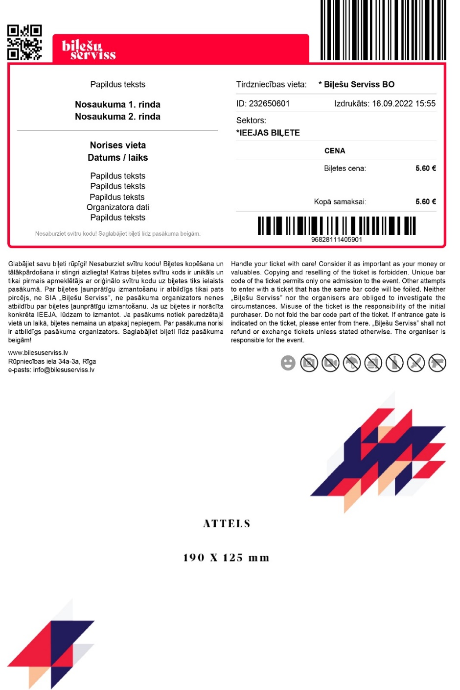
УЧТИ! Если у вас есть какие-либо другие потребности, желания или дополнения, пожалуйста, напишите их в электронной почте, когда будете отправлять эту анкету.
УЧТИ! Если вам будут необходимы сканеры билетов или выездная торговля, пожалуйста, проинформируйте нас по крайней мере за 5 дней.
Отправьте этот бланк своему руководителю проектов

Внешний вид билета
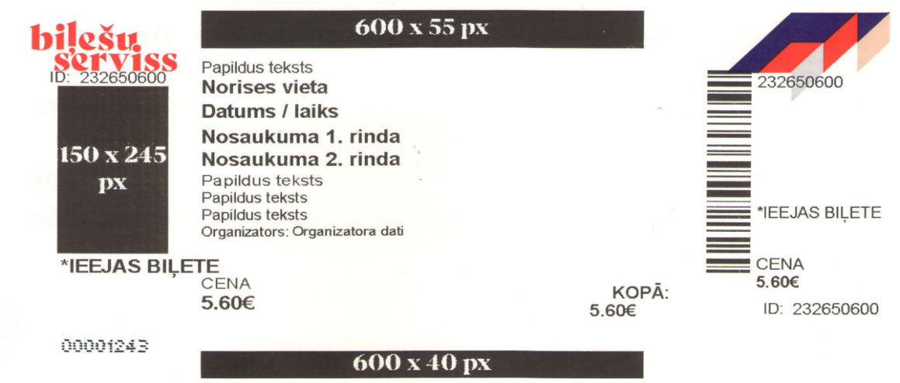 Учти! Логотипы, которые будут напечатаны на билете, должны быть в формате JPG и черно-белыми. Логотип на и-билете может быть и цветным

 |  |  |  |  |  |  | Кол-во использованных символов
Дополнительный текст 1 (45 символов) |  |  |  |  |  |  | 0
*Место проведения (30 символов) |  |  |  |  |  |  | 0
*Дата и время (40 символов) |  |  |  |  |  |  | 0
*Название мероприятия 1 (40 символов) |  |  |  |  |  |  | 0
Название мероприятия 2 (40 символов) |  |  |  |  |  |  | 0
Дополнительный текст 2 (45 символов) |  |  |  |  |  |  | 0
Дополнительный текст 3 (45 символов) |  |  |  |  |  |  | 0
Дополнительный текст 4 (45 символов) |  |  |  |  |  |  | 0
*Наименование и регистрационный номер организатора (45 символов) |  |  |  |  |  |  | 0
 |  |  |  |  |  |  | 0

